TIME SHEET ABSEN
 |  | KARYA SOLUSI PRIMA SEJAHTERA

 |  | FORM ABSEN

Nama |  | : WIBI CHAMIM MUSHODIQ
Jabatan |  | : MOBILE ENGINEER
Divisi |  | : E-HEALTH STRATEGIC BUSINESS UNIT
Lokasi |  | : OWLEXA YOGYAKARTA
Kel. Pekerjaan |  | : OUTTASK E-HEALTH
Periode |  | : 1 - 31 MEI 2026

TGL | JAM KERJA |  | DESKRIPSI | DISETUJUI
 | MASUK | PULANG
1 | Hari Buruh Internasional
2 | LIBUR - SABTU
3 | LIBUR - MINGGU
4 | 8:00:00 | 17:15:00
5 | 07:58 | 17:11
6 | 08:01 | 17:13
7 | 08:05 | 17:13
8 | 07:58 | 17:08
9 | LIBUR - SABTU
10 | LIBUR - MINGGU
11 | 07:56 | 17:17
12 | 07:58 | 17:17
13 | 07:54 | 17:15
14 | Kenaikan Yesus Kristus
15 | 08:01 | 18:13
16 | LIBUR - SABTU
17 | LIBUR - MINGGU
18 | 07:58 | 17:48
19 | 08:04 | 17:36
20 | 07:58 | 17:19
21 | 07:59 | 17:22
22 | 07:59 | 17:13
23 | LIBUR - SABTU
24 | LIBUR - MINGGU
25 | 08:02 | 17:11
26 | 08:02 | 17:17
27 | Idul Adha 1447 H
28 | 08:12 | 19:58
29 | Izin Sakit
30 | LIBUR - SABTU
31 | Hari Raya Waisak 2570 BE

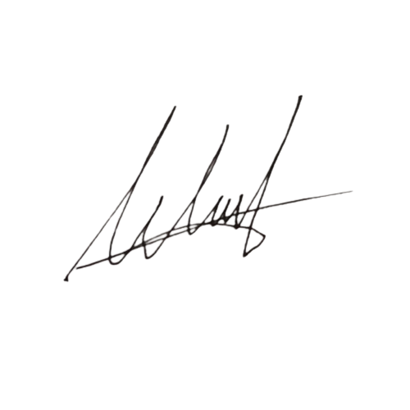
Menyetujui |  |  | Dibuat Oleh,

Arthur Sandra Teguh Arfianto |  |  | WIBI CHAMIM MUSHODIQ
NIK: 75141206 |  |  | NIK: 09255603

